Produtos
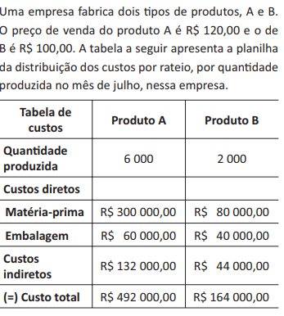
Custo de fabricação p. A
Produto A
Qtde | Custo de Fabricação | Receita | Lucro
0 | R$132,000.00 | R$- | -R$132,000.00
1000 | R$192,000.00 | R$120,000.00 | -R$72,000.00
2000 | R$252,000.00 | R$240,000.00 | -R$12,000.00
3000 | R$312,000.00 | R$360,000.00 | R$48,000.00
4000 | R$372,000.00 | R$480,000.00 | R$108,000.00
5000 | R$432,000.00 | R$600,000.00 | R$168,000.00
6000 | R$492,000.00 | R$720,000.00 | R$228,000.00

R$60.00 | custo variável de A |  | 13%

R$60.00 | custo variável de B

Custo de fabricação p. B
Produto B
Qtde | Custo de Fabricação | Receita | Lucro
0 | R$44,000.00 | R$- | -R$44,000.00
250 | R$59,000.00 | R$25,000.00 | -R$34,000.00
500 | R$74,000.00 | R$50,000.00 | -R$24,000.00
750 | R$89,000.00 | R$75,000.00 | -R$14,000.00
1000 | R$104,000.00 | R$100,000.00 | -R$4,000.00
1250 | R$119,000.00 | R$125,000.00 | R$6,000.00
1500 | R$134,000.00 | R$150,000.00 | R$16,000.00
1750 | R$149,000.00 | R$175,000.00 | R$26,000.00
2000 | R$164,000.00 | R$200,000.00 | R$36,000.00

